Tabelle1
Gutschein-Bestellung

 |  |  |  | Senden an:

 |  |  |  | Allround Fertigung GmbH, Dorfstrasse 46, 5606 Dintikon
 |  |  |  | Name |  | Vorname
 |  |  |  | Strasse Hausnummer
Erstellt am: | 2022-11-30 |  |  | PZL | Ort

Hiermit bestelle ich einen Gutschein im Wert von CHF: |  |  |  |  | von messerschleifen.ch .
Dieser ist gültig für alle auf der gleichnamigen Homepage gelisteten Schleifarbeiten.

CH35 8080 8005 6162 9763 1
Den Betrag von CHF |  | 0.00 | plus CHF 2.- für Administration und Versand, also
total: CHF | 2.00 | , überweise ich im Voraus auf das Konto der Allround Fertigung GmbH
mit der Nummer: IBAN
Nach dem Zahlungseingang erhalte ich den Gutschein mit Quittung per Post.

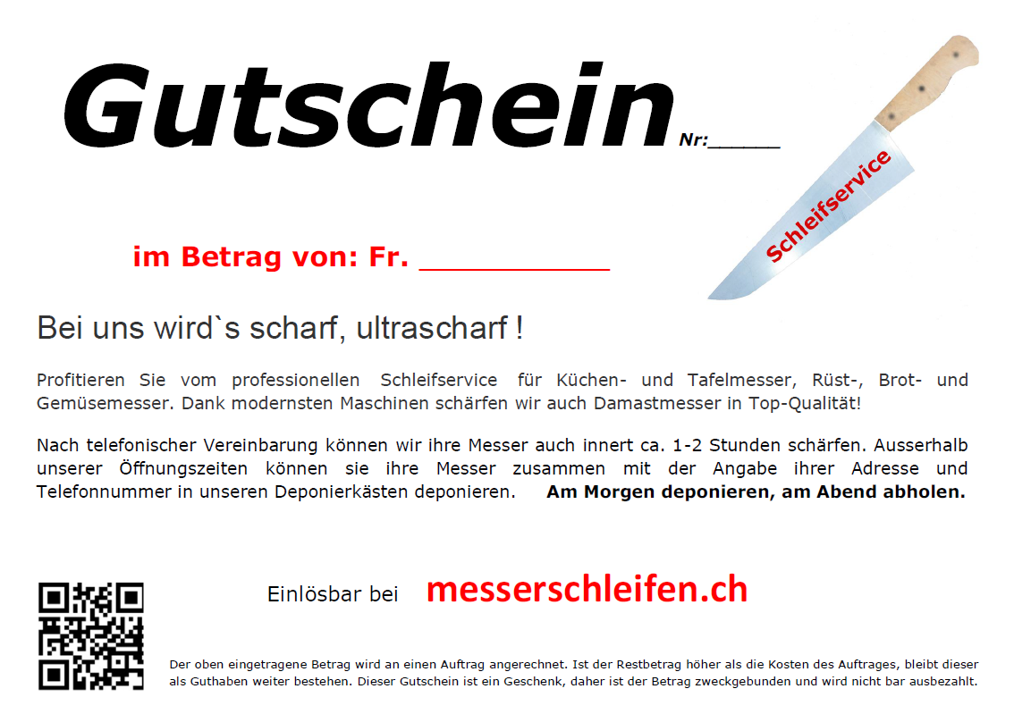

Muster

Der Betrag wird an einen Auftrag angerechnet. Ist der Restbetrag höher als die Kosten des Auftrages,
bleibt dieser als Guthaben weiter bestehen. Der Gutschein ist ein Geschenk, daher ist der Betrag
zweckgebunden und wird nicht bar ausbezahlt.

 |  |  | zum Senden der Bestellung hier klicken !

Fragen / Bemerkung:

Der Gutschein sollte innerhalb eines Jahres eingelöst werden, da seine Gültigkeit nicht länger gewähr-
leistet werden kann. Der Mindestbetrag ist: CHF 20.- .

